其他设置
商店相应等级角色金币购买解锁等级： |  | n+4，n>1 | 1级默认解锁，其次等级素材都在首次合成n+4级素材时解锁，例如2级在首次合成6级时解锁
商店相应等级角色钻石购买解锁等级： |  | n+2，n>4 | 4级在首次合成6级角色时解锁，其次角色在首次合成n+4级角色时解锁，同时只能有两个购买通道开放，当钻石可购买角色等级数超过2时，则自动关闭最低等级的角色购买通道，具体参考我要当皇上的商店。

 | 幸运转盘
 | 奖品 | 概率 | 奖品定义
 | 宝箱*5 | 15.00% | 触发弹窗，如图，点击领取调出广告，玩家看完下次抽奖奖励*5(如果下次奖励还是宝箱则这次加成失效），点 不谢谢，则关闭弹窗回到转盘
 | 宝箱*10 | 10.00% | 触发弹窗，如图，点击领取调出广告，玩家看完下次抽奖奖励*10(如果下次奖励还是宝箱则这次加成失效），点 不谢谢，则关闭弹窗回到转盘
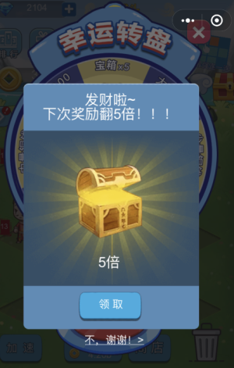
 | 少量金币 | 30.85% | 一分钟收益
 | 中量金币 | 19.00% | 三分钟收益
 | 大量金币 | 15.00% | 十分钟收益
 | 海量金币 | 10.00% | 半小时收益
 | 钻石100 | 0.10% | -
 | 钻石200 | 0.05% | -

 | 加速算法
 | 加速buff触发时，玩家在buff生效期内生产速度增加50%，设正常速度为n/s，加速buff生效时速度为1.5n/s。

 | 一键购买最划算定义
 | 设玩家当前解锁了1-N级的角色购买，各等级用n来表示
 | 设玩家当前1-N级角色的单价分别为X1-XN，各等级用Xn来表示
 | 从玩家解锁2级角色购买开始，每次玩家购买完毕后，即计算一遍Xn/n，即计算所有的可购买角色当前单价处以对应角色等级，得出一系列Dn，当玩家下一次购买时，为玩家推荐Dn值最小的角色。

 | 游戏内数字简略展示规则
 | 由于核心玩法的数值采用递归算法，随玩家游戏进程，相关数字会变的非常大，为了页面美观，需要对数字进行简略展示。
 | 游戏内主要有五个地方需要展示数字：玩家拥有金币、玩家当前金币生产效率、玩家收益（离线收益、转盘、看视频等）、购买单价、合成区冒字
 | 根据不同场景分别设计展示规则：
 | 玩家拥有金币： | 最多展示六位字符，数字精确到小数点后0位
 | 2 | 最多展示五位字符，数字精确到小数点后1位
 | 玩家收益： | 最多展示六位字符，数字精确到小数点后0位
 | 购买单价/回收单价： | 最多展示4位字符，数字精确到小数点后2位
 | 合成区冒字： | 最多展示4位字符，数字精确到小数点后1位
 | 数字近似展示规则：根据小数点后省略掉的位数，分别带上对应的单位，具体如下：
 | 省略位数 | 单位
 | 3位 | k
 | 6位 | m
 | 9位 | b
 | 12位 | t
 | 15位 | g

 | 事件触发
 | 触发等级 | 展示角色 | 对应势力印章
 | 5
 |  | 张绣 | 张
 |  | 马谡 | 马
 | 10 | 周泰 | 周
 |  | 夏侯淳 | 夏
 |  | 黄忠 | 黄
 | 15 | 黄盖 | 黄
 |  | 赵云 | 赵
 |  | 曹丕 | 曹
 | 20 | 吕蒙 | 吕
 |  | 马超 | 马
 |  | 夏侯渊 | 夏
 | 25 | 韩当 | 韩
 |  | 关羽 | 关
 |  | 荀彧 | 荀
 | 30 | 鲁肃 | 鲁
 |  | 司马懿 | 司
 |  | 诸葛亮 | 诸
 | 35 | 周瑜 | 周
 |  | 曹操 | 曹
 |  | 刘备 | 刘
 |  | 孙权 | 孙

